Pergola
ISOTRA a.s.
Bílovecká 2411/1, 746 01 Opava |  |  |  |  |  |  |  |  |  | TEL.: +420 553 685 101 | FAX: +420 553 685 110 |  |  |  |  |  | www.isotra.cz
Bestellungsformular Pergola
Pergola mit Stoffdach - LUKA

Bestellung |  |  |  |  |  |  |  |  |  | Auftraggeber
Bestellung Nr.: |  |  |  |  |  |  |  |  |  | Id.-Nr.:
 |  |  |  |  |  |  |  |  |  | St.-Id.-Nr.:
Bestellt am: |  |  |  |  |  |  |  |  |  | Rechnungsanschrift:

Telefon:
 |  |  |  |  |  |  |  |  |  | Lieferungsanschrift:
Liefertermin:

Position | Anzahl | Produkt-Abkürzung 2 | Produkttyp | Breite (mm) | Höhe = Ausfall (mm) | Maß H1 (mm) | Maß H2 (mm) | Betätigungs-Position | Betätigungs-Art | Stofffarbe | Farbe der lackierten Komponenten | Deckprofil | Befestigung | Pfostentyp | Dach Verbindung | Al Vordach | Beleuchtung
1 | 2 | 3 | 4 | 5 | 6 | 7 | 8 | 9 | 10 | 11 | 12 | 13 | 14 | 15 | 16 | 17 | 18

Bemerkung zur Bestellung:

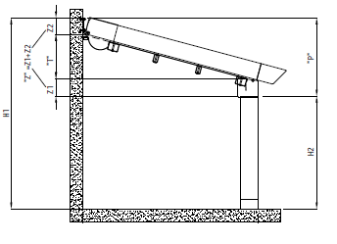
Anmerkungen: |  |  |  |  |  |  |  |  | Berechnungen: |  |  | P = Z + T
6) Schreiben Sie die Höhe = Ausfall in mm |  |  |  |  |  |  |  |  | Pergola LUKA S : Z=Z1+Z2, tj.250mm |  |  | P = 250 + T
7) Schreiben Sie das Maß H1 = die gesamte Höhe der Pergola* |  |  |  |  |  |  |  |  | Pergola LUKA M : Z=Z1+Z2; tj.280mm |  |  | P = 280 + T
8) Schreiben Sie das Maß H2 = die gesamte Höhe der Pergola ohne Oberschiene* |  |  |  |  |  |  |  |  |  |  |  | P = H1 - H2
max. Höhe H2 für Pergola LUKA S = 2,5m. |  |  |  |  |  |  |  |  | P - minimale Neigung der Pergola
max. Höhe H2 für Pergola LUKA M = 3m. |  |  |  |  |  |  |  |  | Z - Profilhöhe
* Schreiben Sie das Maß H1 und den Wert H2 berechnen Sie laut Blatt "Neigungsberechnung" oder umgekehrt |  |  |  |  |  |  |  |  | T - Stoffneigung
9) Schreiben Sie die Betätigungsposition. Es geht um Ansicht auf die Pergola von Außen.
 |  |  |  |  |  |  |  |  | laut Blatt "Neigungsberechnung"

Gültigkeit ab: 01.03.2020 |  |  |  |  |  |  |  |  |  |  |  |  |  |  |  |  | Für sämtliche Geschäftsbeziehungen gelten die Allgemeinen Geschäftsbedingungen der Firma ISOTRA a.s. in gültiger Fassung, falls nicht anders festgelegt worden ist.

Anweisungen
Bestellungsformular Pergola

Produkt-Abkürzung 2
Abkürzung | Bezeichnung | Bemerkung
LUKA S | Pergola mit Stoffdach |  | Pergola mit Stoffdach - LUKA S
LUKA S/D | Pergola mit Stoffdach |  | frontal Ansicht |  | seiten Ansicht
LUKA M | Pergola mit Stoffdach
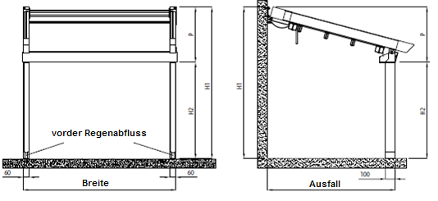
LUKA M/D | Pergola mit Stoffdach

Produkttyp
Abkürzung | Bezeichnung | Bemerkung
LUKA S | Pergola mit Stoffdach small | kleine
LUKA S/D | Pergola mit Stoffdach small double | kleine doppelte
LUKA M | Pergola mit Stoffdach medium | mittlere
LUKA M/D | Pergola mit Stoffdach medium double | mittlere doppelte

Betätigungs-Position
Abkürzung | Bezeichnung | Bemerkung
L | Links
P | Rechts
L/P | Links und rechts | Variante für Pergola double - doppelte

Betätigungs-Art
Abkürzung | Bezeichnung | Bemerkung
MV50 | Motor Vectran 50 WT
Msio | Motor Sunilus iO 50/12 |  | Pergola mit Stoffdach - LUKA M
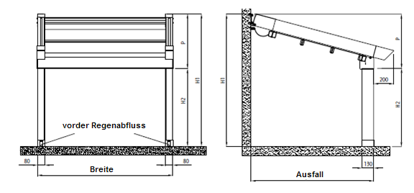
MA50 | Motor Altus 50 RTS |  | frontal Ansicht |  | seiten Ansicht
M2xV50SJ | 2 Motoren Vectran 50WT + Synchronisiereinheit | Variante für Pergola double - doppelte

Stofffarbe
Abkürzung | Bezeichnung | Bemerkung
2012C | Stoff S 502-2012C GREEN BEIGE
2135C | Stoff S 502-2135C GREY BEIGE
2137C | Stoff S 502-2137C DARK BROWN
2138C | Stoff S 502-2138C METALLIC GOLD
2141C | Stoff S 502-2141C LIGHT BROWN
2148C | Stoff S 502-2148C BROWN
2152C | Stoff S 502-2152C METALLIC BROWN
2158C | Stoff S 502-2158C LIGHT GREEN
2167C | Stoff S 502-2167C DARK GREY
2168C | Stoff S 502-2168C METALLIC GREY
2171C | Stoff S 502-2171C LIGHT GREY
50265C | Stoff S 502-50265C DARK BEIGE
50668C | Stoff S 502-50668C DARK GREEN
50669C | Stoff S 502-50669C GREEN BROWN
50671C | Stoff S 502-50671C SANDY
50674C | Stoff S 502-50674C LIGHT YELLOW
8102C | Stoff S 502-8102C WHITE
8255C | Stoff S 502-8255C RED
8284C | Stoff S 502-8284C BORDO
8341C | Stoff S 502-8341C IVORY
8450C | Stoff S 502-8450C ANTHRACITE
8861C | Stoff S 502-8861C BEIGE
716739 | Stoff SO 716739 BROWN
716833 | Stoff SO 716833 GREY
78410 | Stoff SO 78410 WHITE
78683 | Stoff SO 78683 BEIGE

Farbe der lackierten Komponenten
Abkürzung | Bezeichnung | Bemerkung
1013RAL | RAL perlweiß 1013 | Standard
9003RAL | RAL signalweiß 9003 | Standard
V02RAL | RAL Bronzo Antico V02 | Standard
V05RAL | RAL sandschwarz V05 | Standard
V01RAL | RAL perlmuttersilber V01 | Standard für Pergola LUKA M und LUKA M/D
1003RAL | RAL signalgelb 1003
1014RAL | RAL elfenbein 1014
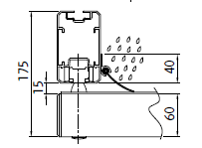
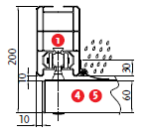
1015RAL | RAL hellelfenbein 1015 |  | Deckprofil für Pergola LUKA S |  |  | Deckprofil für Pergola LUKA M
1021RAL | RAL raspgelb 1021
2001RAL | RAL rotorange 2001
2003RAL | RAL pastellorange 2003
3000RAL | RAL feuerrot 3000
3005RAL | RAL weinrot 3005
3020RAL | RAL verkehrsrot 3020
5003RAL | RAL saphirblau 5003
5005RAL | RAL signalblau 5005
5009RAL | RAL azurblau 5009
5011RAL | RAL stahlblau 5011
5014RAL | RAL taubenblau 5014
5015RAL | RAL himmelblau 5015 |  | Befestigung für Pergola LUKA S
6002RAL | RAL laubgrün 6002 |  |  | Wandhalter |  | Deckenhalter
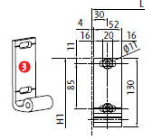
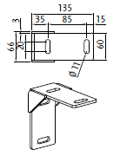
6003RAL | RAL olivgrün 6003
6005RAL | RAL moosgrün 6005
6010RAL | RAL grasgrün 6010
6019RAL | RAL weissgrün 6019
6021RAL | RAL blassgrün 6021
7001RAL | RAL silbergrau 7001
7009RAL | RAL grüngrau 7009
7011RAL | RAL eisengrau 7011
7015RAL | RAL schiefergrau 7015
7016RAL | RAL antrazitgrau 7016
7021RAL | RAL schwarzgrau 7021
7024RAL | RAL graphitgrau 7024
7035RAL | RAL lichtgrau 7035 |  | Befestigung für Pergola LUKA M
7044RAL | RAL seidengrau 7044 |  |  | Wandhalter
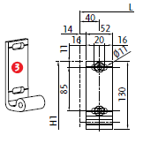
8003RAL | RAL lehmbraun 8003
8011RAL | RAL nussbraun 8011
8012RAL | RAL rotbraun 8012
8014RAL | RAL sepiabraun 8014
8017RAL | RAL schokoladenbraun 8017
8019RAL | RAL graubraun 8019
9001RAL | RAL cremeweiß 9001
9005RAL | RAL tiefschwarz 9005
9006RAL | RAL weißaluminium 9006

Deckprofil
Abkürzung | Bezeichnung | Bemerkung
A | Ja
N | Nein |  |  | Pfosten 100/60 für Pergola LUKA S |  | Pfosten 130/80 für Pergola LUKA M
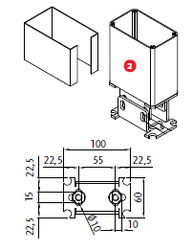
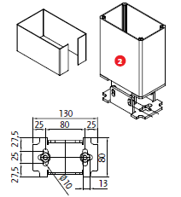
Befestigung
Abkürzung | Bezeichnung | Bemerkung
STR | Decke | für Pergola LUKA S und LUKA S/D
S | Wand

Zusätzlicher Pfosten
Abkürzung | Bezeichnung | Bemerkung
0 | OHNE
100/60 | Pfosten 100/60
130/80 | Pfosten 130/80

Dach Verbindung
Abkürzung | Bezeichnung | Bemerkung
A | Ja | Variante für Pergola double - doppelte
N | Nein

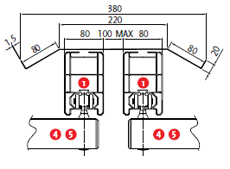
Al Vordach |  |  | Dach Verbindung für Pergola LUKA S |  | Dach Verbindung für Pergola LUKA M
Abkürzung | Bezeichnung | Bemerkung
N | OHNE
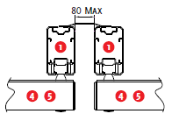
A<3m | Ja bis 3m Ausfall | für Pergola LUKA S und LUKA S/D
A>3m | Ja über 3m Ausfall | für Pergola LUKA S und LUKA S/D
A<4m | Ja bis 4m Ausfall | für Pergola LUKA M und LUKA M/D
A>4m | Ja über 4m Ausfall | für Pergola LUKA M und LUKA M/D

Beleuchtung
Abkürzung | Bezeichnung | Bemerkung
0 | OHNE
Lp | LED Streife - Vorderprofil | nötig zu bestellen: Quelle 6-015913-0000 + Verbindungskabel 6-015915-0000
L | LED Beleuchtung = Punkbeleuchtung - Gleitprofil | nötig zu bestellen: Quelle 6-015913-0000 + Einspeiseset 6-015917-0000 + 6-015380-0000
LL | LED Leiste - Gleitprofil | nötig zu bestellen: Quelle 6-015913-0000

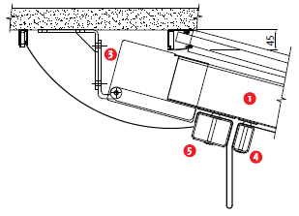
 |  |  | Al Vordach
Gültigkeit ab: 01.03.2020

 |  |  | Al stříška
 |  |  | Führungsschiene
 |  |  | Pfosten
 |  |  | Wandhalter
 |  |  | Mittelchiebprofil
 |  |  | Endschiebprofil
 |  |  | Abflussprofil

